상품제안서
터블 트루클린 캡슐 세탁세제 35개입 아쿠아블루 | 상품코드: S43129

 |  |  |  |  |  |  | 02-713-8555 | www.synergygift.co.kr
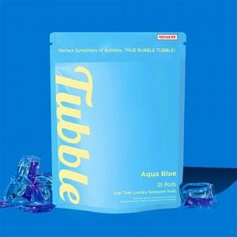 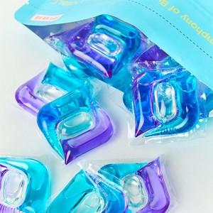

【상세/제작정보】 | 일반 세탁세제 보다 월등히 높은 세척력을 입증 받았습니다.

【인쇄/포장옵션】 | 스티커 / 포장불가능

【공급단가】 | 수량 | 50~ | 100~ | 500~ | 1,000~ | 3,000~
*VAT별도 | 단가 | 8,600원 | 8,400원 | 7,800원 | 7,700원 | 7,500원

【상품 URL】 | https://www.synergygift.co.kr:443/src/goods_detail.php?gdno=43129

